关系图
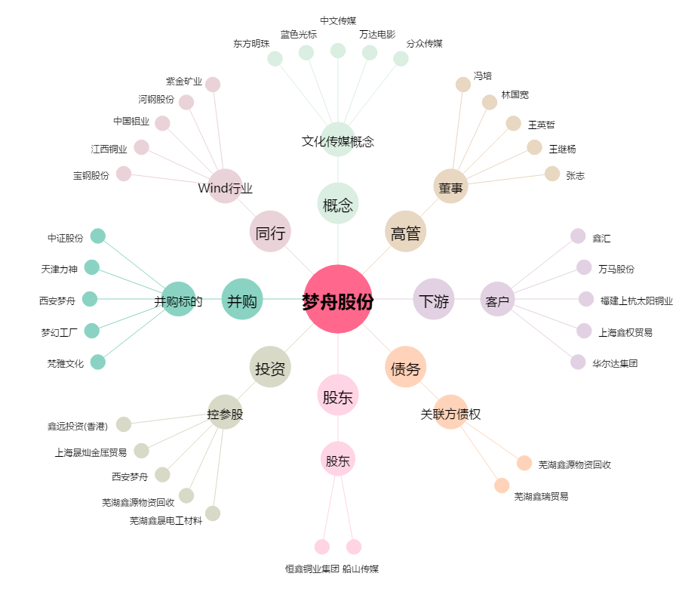
梦舟股份[600255.SH] - 关系概览图

